汇总剔除原则
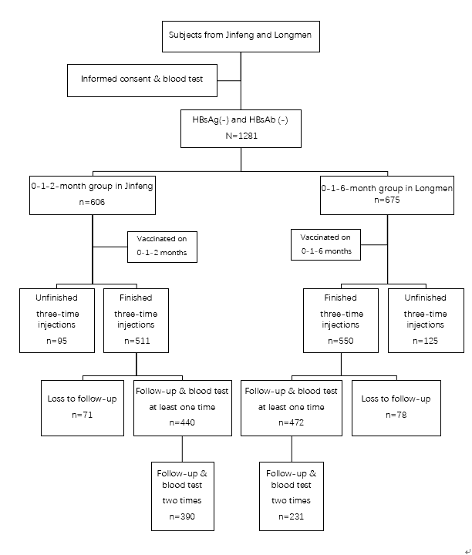
 | 筛选阶段 | 剔除 | 干预阶段 |  | 随访阶段
 |  |  | 干预措施执行情况 | 干预措施完成的质量
 | 体检筛选出HBsAg&HBsAb双阴的人数 1346 | 基线1281 | 疫苗注射 1281 （A组606人，S组675人） | 完成3针接种 1061 （A组511人，S组550人） | 有随访 912 （A组440人，S组472人） | 第一次随访：199+621=820 第二次随访：92+621=713 两次随访均有：621

 |  |  |  |  | 0次随访（失访2） 149 （A组71人，S组78人）
 |  |  |  | 未完成3针接种（失访1） 220 （A组95人，S组125人）
 |  | 为配平两组年龄剔除 65

备注 | 总体编号为1355，失访9人有编号但无基本信息 | A列删除1，2，3，只保留0和4 | B列=1281 | D列=3 | E列=1，2，3 | E列=1+3 E列=2+3 E列=3
 |  |  |  | D列=1，2 D列=1：仅完成1针的人 59 D列=2：仅完成2针的人 161 | E列=0

Sheet2
Table 1: Characteristics of included participants
Variables | 0-1-6-month vaccination (n=675) | 0-1-2-month vaccination（n=606） | p value
Age，years | 38.80 ± 12.13 | 37.74 ± 12.64 | 0.129
Sex Male | 288 (54.63%) | 239 (45.37%) | 0.256
Female | 387 (51.33%) | 367 (48.77%)
BMI, kg/m2 | 22.85 ± 3.85 | 23.02 ± 3.54 | 0.422
Waistline, cm | 76.20 ± 11.04 | 77.45 ± 9.31 | 0.030
ALT | 29.97 ± 27.90 | 34.46 ± 32.56 | 0.008
Abnormal ALT | 116 (45.13%) | 141 (54.93%) | 0.007
BMI, body mass index; ALT, alanine aminotransferase.

Supplementary table 1 Characteristics of the population finished vaccination
Variables | 0-1-6-month vaccination (n=472) | 0-1-2-month vaccination（n=440） | p value
Age，years | 40.81 ± 11.5 | 39.5 ± 12.19 | 0.096
Sex Male | 193(40.89%) | 167(37.95%) | 0.365
Female | 279(59.11%) | 273(62.05%)
BMI, kg/m2 | 22.99±3.58 | 23.16±3.52 | 0.475
Waistline, cm | 76.64±11.30 | 77.77±9.35 | 0.098
Values are n ± S.D. or n (%), unless otherwise noted.
BMI, body mass index; SD, standard deviation.

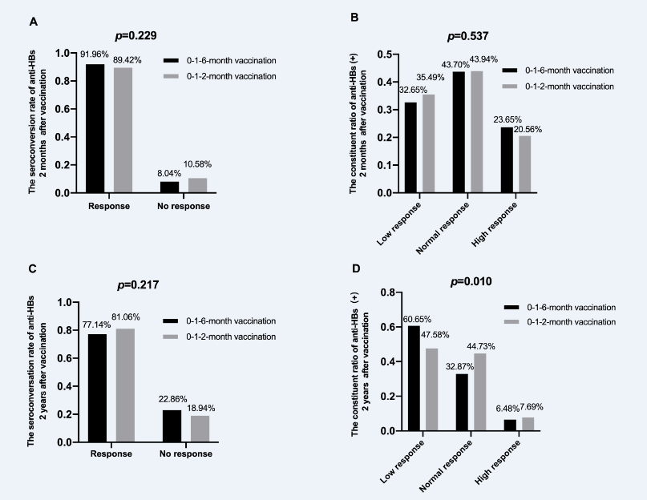

Supplementary table 2 Univariate analysis to identify variables associated with short-term and long-term anti-HBs seroconversion rate on the two vaccination schedules |  |  |  |  | Supplementary table 2 Univariate analysis to identify variables associated with short-term anti-HBs seroconversion rate on the two vaccination schedules
Variables | Anti-HBs seroconversion at two months |  | Anti-HBs seroconversion at two years |  | Variables |  | 0-1-6-month vaccination seroconversion % (n/N) | 0-1-2-month vaccination seroconversion % (n/N) | p value
 | Odds ratio (95% CI) | p value | Odds ratio (95% CI) | p value
Age，years | 0.971 (0.951-0.992) | 0.007 | 0.988 (0.971-1.005) | 0.165 | Age，years | 15-29 | 93.68（89/95） | 94.85（92/97） | 0.729
Male sex | 1.178 (0.730-1.901) | 0.503 | 0.733 (0.481-1.116) | 0.147 |  | 30-44 | 93.86（153/163） | 90（126/140） | 0.214
BMI | 0.868 (0.814-0.925) | p<0.001 | 0.916 (0.866-0.969) | 0.002 |  | 45-59 | 89.09（147/165） | 85.63（137/160） | 0.347
Anti-HBc | 0.889 (0.835-0.946) | p<0.001 | 1.041 (0.986-1.099) | 0.148 | Sex | Male | 92.44（159/172） | 86.81（125/144） | 0.098
ALT | 0.997 (0.991-1.003) | 0.282 | 1.000 (0.994-1.007) | 0.910 |  | Female | 91.63（230/251） | 90.91（230/253） | 0.773
0-1-2-month vs. 0-1-6-month (reference)vaccination | 0.739 (0.460-1.187) | 0.211 | 1.273 (0.850-1.906) | 0.241 | BMI | <18.5 | 97.62（41/42） | 100（27/27） | 0.419
 |  |  |  |  |  | 18.5-23.9 | 92.58（212/229） | 91.62（196/215） | 0.586
 |  |  |  |  |  | 24-27.9 | 93.28（111/119） | 86.78（105/121） | 0.093
 |  |  |  |  |  | ≥28 | 75.76（25/33） | 79.41（27/34） | 0.72
 |  |  |  |  | Anti-HBc | Negative | 94.5（189/200） | 90（144/160） | 0.107
 |  |  |  |  |  | Positive | 89.69（200/223） | 89.03（211/237） | 0.82

 |  |  |  |  | Supplementary table 3 Univariate analysis to identify variables associated with long-term anti-HBs seroconversion rate on the two vaccination schedules
 |  |  |  |  | Variables |  | 0-1-6-month vaccination seroconversion % (n/N) | 0-1-2-month vaccination seroconversion % (n/N) | χ2 | P

 |  |  |  |  | Age，year | 15-29 | 80.65（25/31） | 80.58（83/103） | 0 | 0.994
 |  |  |  |  |  | 30-44 | 82.41（89/108） | 81.86（131/160） | 0.012 | 0.911
 |  |  |  |  |  | 45-59 | 72.34（102/141） | 80.59（137/170） | 2.947 | 0.086
 |  |  |  |  | Sex | Male | 77.88（88/113） | 84.24（139/165） | 1.815 | 0.178
 |  |  |  |  |  | Female | 76.65（128/167） | 79.10（212/268） | 0.364 | 0.546
 |  |  |  |  | BMI | <18.5 | 93.33（14/15） | 87.10（27/31） | 0.406 | 0.524
 |  |  |  |  |  | 18.5-23.9 | 76.77（119/155） | 81.82（189/231） | 1.464 | 0.226
 |  |  |  |  |  | 24-27.9 | 79.27（65/82） | 80.15（105/131） | 0.024 | 0.876
 |  |  |  |  |  | ≥28 | 64.29（18/28） | 75（30/40） | 0.911 | 0.34
 |  |  |  |  | Anti-HBc | Negative | 68.52（74/108） | 77.63（118/152） | 2.715 | 0.099
 |  |  |  |  |  | Positive | 82.56（142/172） | 82.86（232/280） | 0.007 | 0.935

Table 2 Short-term and long-term comparison of quantitative anti-HBs between 0-1-2-month and 0-1-6-month
Variables | 0-1-6-month vaccination（n=231） |  | 0-1-2-month vaccination（n=390） | p value
 | Mean ± SD |  | Mean ± SD
Anti-HBs1 (m IU/ml) | 392.38 ± 391.96 |  | 342.12 ± 378.42 | 0.062
Anti-HBs2 (m IU/ml) | 155.65 ± 271.73 |  | 198.37 ± 286.44 | 0.048
Anti-HBs1, hepatitis B antibody at 2 months after three vaccination injections; Anti-HBs 2, hepatitis B antibody at 2 years after three vaccination injections.

Table 3 Comparison the combined effect of anti-HBs1 and anti-HBs2 seroconversion between the different vaccination schedules

Combination of anti-HBs1 and anti-HBs2 | 0-1-6-month vaccination schedule (n=231) | 0-1-2-month vaccination schedule (n=390) | p value

“well production and well maintenance”：anti-HBs1 (+) and anti-HBs2 (+) | 171（74.03%） | 300（76.92%） | 0.415
“well production and bad maintenance”： anti-HBs1 (+) and anti-HBs2 (-) | 43（18.61%） | 49（12.56%） | 0.041
“persistent non-production”： anti-HBs1 (-) and anti-HBs2 (-) | 8（3.46%） | 22（5.64%） | 0.221
“delayed production”： anti-HBs1 (-) and anti-HBs2 (+) | 9（3.9%） | 19（4.87%） | 0.571
(+) means the ration of anti- HBs above 10 m IU/ml.
(-) means the ration of anti- HBs below 10 m IU/ml.
Anti-HBs1, hepatitis B antibody at 2 month after three vaccination injections;
Anti-HBs2, hepatitis B antibody at 2 year after three vaccination injections.

Table 4 Comparison the ration changes of anti- HBs in anti-HBs1(+) and anti-HBs2(+) subjects between the different vaccination schedules
Combination of anti-HBs1 and anti-HBs2 | 0-1-6-month vaccination | 0-1-2-month vaccination | p value
（m IU/ml） | (n=171) | (n=300)
High anti-HBs1(> 100) and high anti-HBs2(> 100) | 65 (38.01%) | 130 (43.33%) | 0.26
High anti-HBs1(> 100) and low anti-HBs2(10-100) | 50 (29.24%) | 77 (25.67%) | 0.401
Low anti-HBs1(10-100) and low anti-HBs2(10-100) | 50 (29.24%) | 65 (21.67%) | 0.066
Low anti-HBs1(10-100) and high anti-HBs2 (> 100) | 6 (3.51%) | 28 (9.33%) | 0.019
Anti-HBs1, hepatitis B antibody at the first follow-up visit; Anti-HBs2, hepatitis B antibody at the second follow-up visit; (+), the ration of hepatitis B antibody above 10 m IU/ml.
唐老师提到的“提前产生抗体”，未理解。“延后效应”（文献）
图和文字统一

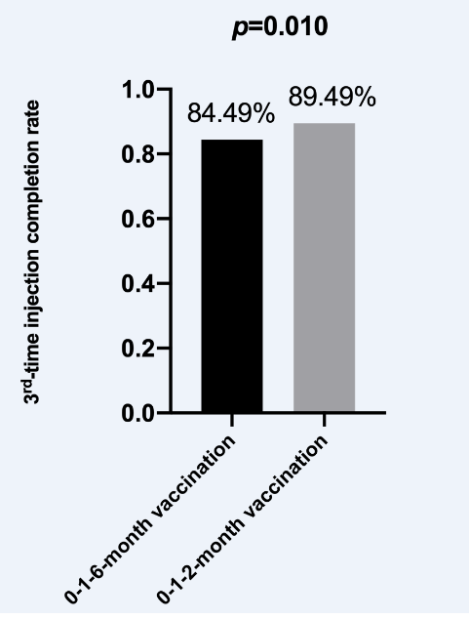

Table 5 Univariate and multivariant analysis to identify variables associated with 3rd time injection completion rate
 | 3rd-time injection completion rate
 | Univariant | p | Multivariant | p
 | aOR (95% CI) | value | aOR (95% CI) | value
Age | 1.05 | <0.001 | 1.05 | <0.001
 | (1.03-1.06) |  | (1.03-1.06)
Sex (Female) | 1.39 | 0.053 | - | -
 | (1.00-1.94)
BMI | 1.06 | 0.012 | 1 | 0.003
 | (1.01-1.12) |  | (0.95-1.05)
Previous Hypertension | 7.25 | 0.146 | - | -
 | (0.36-35.98)
Previous T2DM | 7.11 | 0.531 | - | -
 | (0.97-51.91)
Abnormal ALT | 1.55 | 0.065 | - | -
 | (0.97-2.47)
Vaccination type (0-1-6-month） | 1.56 | 0.011 | 1.69 | 0.003
 | (1.11-2.20) |  | (1.19-2.39)
BMI, body mass index; T2DM, type 2 diabetes mellitus; aORs, adjusted odds ratios; ALT, alanine aminotransferase;

